상품제안서
모먼트 위클리 플래너(주문제작형) | 상품코드: S26161

 |  |  |  |  |  |  | 02-713-8555 | www.synergygift.co.kr
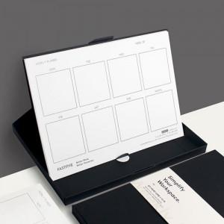

【상세/제작정보】 | <span style="font-size: 14pt;">※ 띠지 단면컬러인쇄 / 내지 먹1도인쇄</span>

【인쇄/포장옵션】 | 먹1도 / OPP(비닐)

【공급단가】 | 수량 | 100~ | 300~ | 500~ | 1,000~ | 3,000~
*VAT별도 | 단가 | 4,480원 | 3,780원 | 3,380원 | 3,000원 | 2,640원

【상품 URL】 | https://www.synergygift.co.kr:443/src/goods_detail.php?gdno=26161

